MimdMap
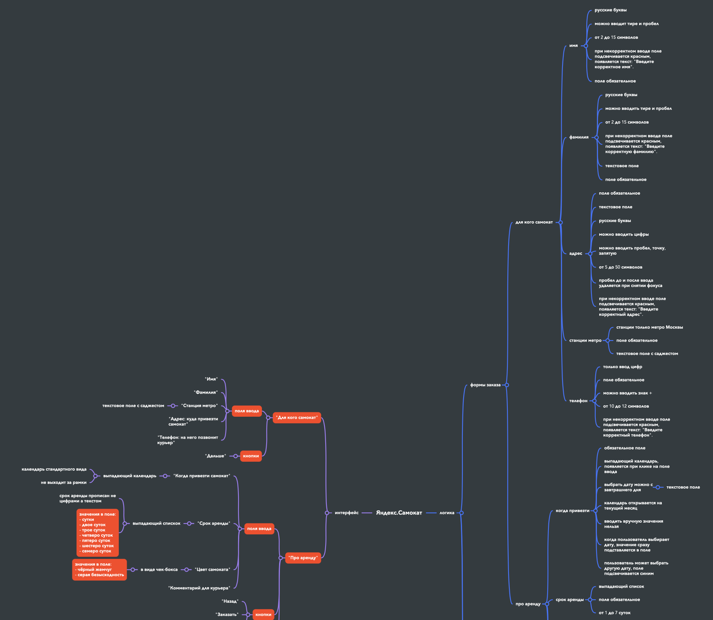
Скриншоты
mindmap

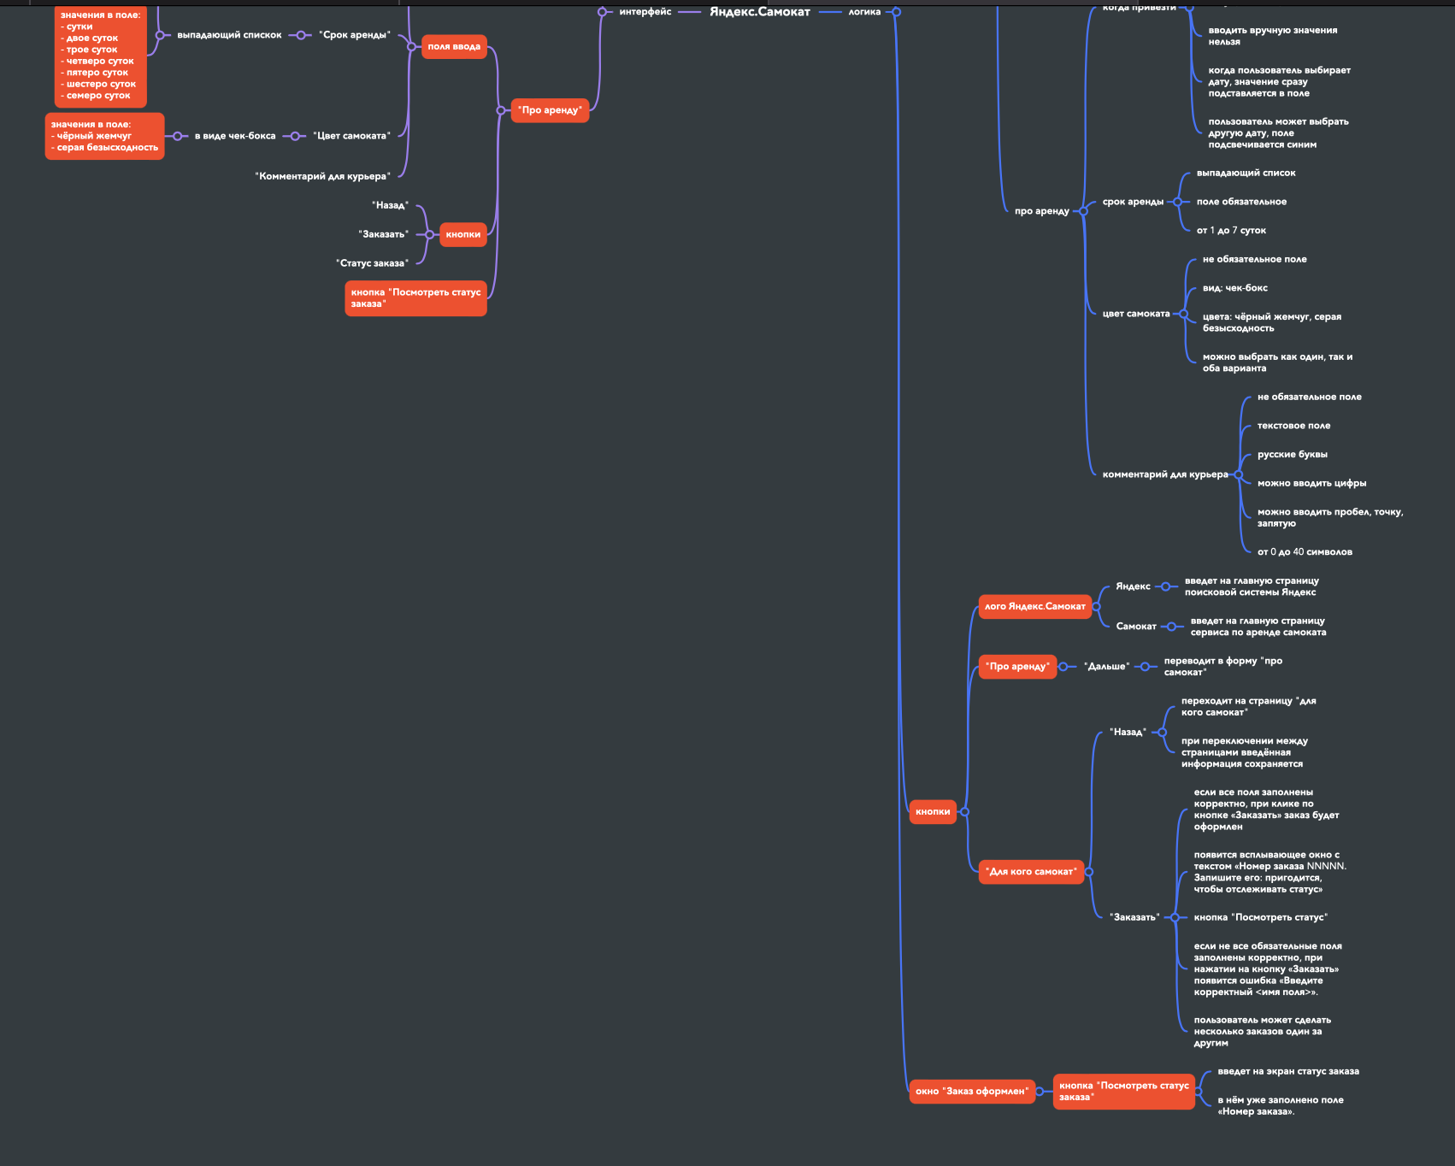

№ | Описание проверки | Окружение 1 Яндекс.Браузер Версия: 22.9.1.1081 Разрешение 1280х720 | Окружение 2 Chrome Версия: 106.0.5249.119 Разрешение 1920х1080 | Баг-репрт
1 | После нажатия на кнопку "Заказать" в окне "Про аренду", появлесят окно "Заказ оформлен" | FAILED | FAILED | https://tracker.yandex.ru/BUG-1064538
2 | При нажатии в окне "Хотите оформит заказ?" на "Да", появляется окно "Ваш заказа оформлен". | PASSED | FAILED | https://tracker.yandex.ru/BUG-1001801
Фунционал моб.приложения
№ | Описание проверки | Окружение | Баг-репрт
3 | После принятия заказа курьером, информация о заказе не дублируется во вкладке "Мои", моб.приложения. | Эмулятор Android Studio, OS: Android 9.0 Google x86_ARM, Приложение: scooter - v2.0 | https://tracker.yandex.ru/BUG-1064555

